Presentación
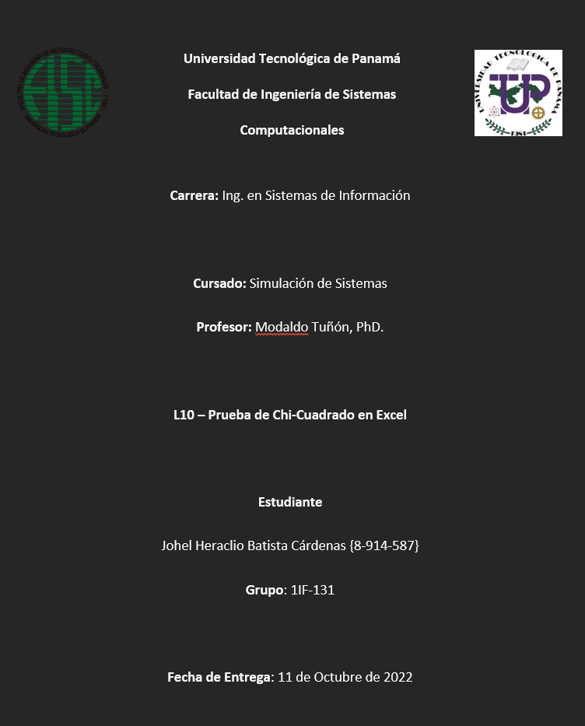

Ejemplo Prototípico
Paciente | Medicamento | Efectos | Tabla de contingencia
1 | C | No |  |  | Medicamento
2 | A | Si |  |  | A | B | C | Total
3 | C | Si | ¿Efectos? | Si | 136 | 87 | 119 | 342
4 | A | Si |  | No | 80 | 97 | 372 | 549
5 | C | No |  | Total | 216 | 184 | 491 | 891
6 | C | No
7 | A | No | Tabla de contingencia del total
8 | C | No |  |  | Medicamento
9 | C | Si |  |  | A | B | C | Total
10 | B | Si | ¿Efectos? | Si | 63% | 47% | 24% | 38%
11 | C | Si |  | No | 37% | 53% | 76% | 62%
12 | A | Si |  | Total | 100% | 100% | 100% | 100%
13 | C | No
14 | C | No | Frecuencias esperadas
15 | C | No |  |  | Medicamento
16 | B | Si |  |  | A | B | C | Total
17 | C | No | ¿Efectos? | Si | 82.91 | 70.63 | 188.46 | 342
18 | B | Si |  | No | 133.09 | 113.37 | 302.54 | 549
19 | C | No |  | Total | 216 | 184 | 491 | 891
20 | C | Si
21 | B | No | Frecuencias esperadas del total
22 | B | Si |  |  | Medicamento
23 | C | Si |  |  | A | B | C | Total
24 | A | Si | ¿Efectos? | Si | 34.00 | 3.80 | 25.60 | 63.40
25 | C | No |  | No | 21.18 | 2.36 | 15.95 | 39.49
26 | C | Si |  | Total | 55.18 | 6.16 | 41.55 | 102.89
27 | C | No
28 | A | No
29 | C | Si | PRUEBA DE HIPÓTESIS
30 | C | No
31 | A | No
32 | A | Si
33 | C | Si
34 | B | No | Estadístico de prueba
35 | A | No
$$x^{2}=$$
36 | A | No |  |  |  | 102.889
37 | C | Si
38 | C | No
39 | C | No | Valor crítico: |  | gl = (r-1)(c-1) = | 2
40 | C | Si |  |  | α = | 0.05 | 5%
41 | C | No
42 | B | No |  |  | = | 5.99 | =CHISQ.INV.RT(H41,H40)
43 | C | No
44 | B | Si
45 | C | Si
46 | C | No | Decisión: | No se acepta la hipótesis nula.
47 | C | No | Conclusión: | Sí, existe asociación entre la condición final de un paciente y la Medicamento al que perteneció
48 | C | Si
49 | C | No | COEFICIENTE V DE CRAMER
50 | C | No
51 | C | No |  |  | V = | 0.340 | =SQRT(H37/891*MIN(1,2))
52 | C | No
53 | A | Si
54 | B | Si
55 | A | No
56 | A | Si
57 | B | Si
58 | C | No
59 | B | Si
60 | C | No
61 | C | No
62 | A | Si
63 | A | No
64 | C | No
65 | A | No
66 | C | Si
67 | B | Si
68 | C | No
69 | C | Si
70 | C | No
71 | B | No
72 | C | No
73 | B | No
74 | C | No
75 | C | Si
76 | C | No
77 | C | No
78 | C | No
79 | B | Si
80 | C | Si
81 | C | No
82 | C | Si
83 | C | Si
84 | A | No
85 | B | Si
86 | C | Si
87 | C | No
88 | C | No
89 | A | Si
90 | C | No
91 | C | No
92 | C | No
93 | A | No
94 | C | No
95 | C | No
96 | C | No
97 | A | No
98 | A | Si
99 | B | Si
100 | B | No
101 | C | No
102 | C | No
103 | A | No
104 | C | No
105 | C | No
106 | C | No
107 | C | Si
108 | C | Si
109 | C | No
110 | C | Si
111 | A | No
112 | C | No
113 | C | No
114 | C | No
115 | C | No
116 | C | No
117 | C | No
118 | B | No
119 | A | No
120 | C | No
121 | B | No
122 | C | No
123 | B | No
124 | B | Si
125 | A | No
126 | C | Si
127 | C | No
128 | C | Si
129 | C | Si
130 | C | No
131 | C | No
132 | C | No
133 | C | No
134 | B | Si
135 | B | No
136 | B | No
137 | A | Si
138 | A | No
139 | C | No
140 | A | No
141 | C | No
142 | C | Si
143 | C | Si
144 | C | No
145 | B | No
146 | B | No
147 | C | Si
148 | C | No
149 | B | No
150 | B | No
151 | B | No
152 | A | Si
153 | C | No
154 | C | No
155 | C | No
156 | A | No
157 | C | Si
158 | C | No
159 | C | No
160 | C | No
161 | C | No
162 | B | Si
163 | C | No
164 | C | No
165 | C | No
166 | C | Si
167 | A | Si
168 | C | No
169 | A | No
170 | C | No
171 | A | No
172 | C | No
173 | C | Si
174 | C | No
175 | A | No
176 | C | No
177 | C | No
178 | A | No
179 | B | No
180 | C | No
181 | C | No
182 | B | No
183 | C | No
184 | B | Si
185 | C | Si
186 | A | No
187 | C | Si
188 | A | Si
189 | C | No
190 | C | No
191 | B | Si
192 | B | No
193 | C | Si
194 | B | Si
195 | A | Si
196 | A | Si
197 | C | No
198 | C | No
199 | C | Si
200 | B | No
201 | C | No
202 | C | No
203 | C | No
204 | C | No
205 | C | Si
206 | C | No
207 | C | No
208 | C | Si
209 | C | Si
210 | A | Si
211 | C | No
212 | B | Si
213 | C | No
214 | B | No
215 | C | No
216 | A | Si
217 | C | Si
218 | B | No
219 | A | Si
220 | B | No
221 | C | Si
222 | B | No
223 | C | No
224 | C | No
225 | A | Si
226 | C | No
227 | B | Si
228 | C | No
229 | B | No
230 | C | No
231 | A | Si
232 | C | No
233 | B | No
234 | C | Si
235 | B | No
236 | C | No
237 | B | No
238 | B | Si
239 | B | No
240 | B | No
241 | C | No
242 | C | Si
243 | B | No
244 | C | No
245 | C | No
246 | A | No
247 | C | No
248 | B | Si
249 | A | Si
250 | B | No
251 | C | No
252 | C | No
253 | A | No
254 | C | No
255 | C | No
256 | C | Si
257 | A | Si
258 | A | Si
259 | A | Si
260 | B | Si
261 | C | No
262 | C | Si
263 | A | No
264 | A | No
265 | C | No
266 | B | No
267 | C | No
268 | C | Si
269 | A | Si
270 | A | Si
271 | A | No
272 | C | Si
273 | B | Si
274 | A | No
275 | C | Si
276 | A | Si
277 | C | No
278 | B | No
279 | C | No
280 | C | Si
281 | C | No
282 | C | No
283 | C | No
284 | C | Si
285 | A | No
286 | C | No
287 | C | Si
288 | C | No
289 | B | Si
290 | C | Si
291 | A | Si
292 | A | Si
293 | B | No
294 | C | No
295 | C | No
296 | A | No
297 | C | No
298 | A | No
299 | A | Si
300 | A | Si
301 | C | Si
302 | C | Si
303 | C | No
304 | B | Si
305 | C | No
306 | A | Si
307 | A | Si
308 | A | Si
309 | B | No
310 | A | Si
311 | A | Si
312 | A | Si
313 | B | No
314 | C | No
315 | B | No
316 | C | Si
317 | B | Si
318 | B | No
319 | A | Si
320 | A | Si
321 | C | No
322 | C | No
323 | B | Si
324 | B | Si
325 | C | No
326 | A | Si
327 | C | No
328 | B | Si
329 | C | Si
330 | A | Si
331 | C | Si
332 | A | No
333 | A | No
334 | C | No
335 | A | Si
336 | C | No
337 | A | No
338 | A | Si
339 | C | Si
340 | A | No
341 | B | Si
342 | A | Si
343 | B | No
344 | B | No
345 | B | No
346 | B | Si
347 | B | Si
348 | C | Si
349 | C | Si
350 | C | No
351 | C | No
352 | A | No
353 | C | No
354 | C | No
355 | C | No
356 | C | No
357 | A | Si
358 | B | No
359 | C | Si
360 | C | Si
361 | C | No
362 | B | No
363 | C | No
364 | C | No
365 | C | No
366 | C | No
367 | A | Si
368 | C | Si
369 | C | Si
370 | A | Si
371 | A | Si
372 | C | No
373 | C | No
374 | A | No
375 | C | No
376 | A | Si
377 | C | Si
378 | A | No
379 | C | No
380 | C | No
381 | A | Si
382 | C | Si
383 | C | No
384 | A | Si
385 | C | No
386 | B | No
387 | C | No
388 | B | Si
389 | C | No
390 | B | Si
391 | A | Si
392 | C | Si
393 | C | No
394 | A | Si
395 | C | Si
396 | C | No
397 | C | No
398 | B | No
399 | B | No
400 | B | Si
401 | C | Si
402 | C | No
403 | C | No
404 | C | No
405 | C | No
406 | B | No
407 | C | No
408 | B | Si
409 | C | No
410 | C | No
411 | C | No
412 | C | No
413 | A | Si
414 | B | No
415 | C | Si
416 | C | No
417 | B | Si
418 | B | Si
419 | B | No
420 | C | No
421 | C | No
422 | C | No
423 | C | No
424 | C | No
425 | C | No
426 | C | No
427 | B | Si
428 | B | Si
429 | C | No
430 | C | Si
431 | A | Si
432 | C | Si
433 | B | Si
434 | C | No
435 | A | No
436 | A | Si
437 | C | No
438 | B | Si
439 | A | No
440 | B | No
441 | B | Si
442 | C | No
443 | C | No
444 | B | Si
445 | C | Si
446 | A | Si
447 | B | Si
448 | A | Si
449 | C | Si
450 | A | Si
451 | B | No
452 | C | No
453 | A | No
454 | A | Si
455 | C | No
456 | C | Si
457 | A | No
458 | A | Si
459 | B | Si
460 | C | No
461 | A | Si
462 | C | No
463 | A | No
464 | B | No
465 | C | No
466 | C | No
467 | B | No
468 | A | No
469 | C | No
470 | C | Si
471 | C | No
472 | C | No
473 | B | Si
474 | B | Si
475 | C | No
476 | A | No
477 | B | No
478 | C | No
479 | C | No
480 | C | Si
481 | C | No
482 | B | No
483 | C | No
484 | C | Si
485 | A | Si
486 | C | No
487 | A | Si
488 | A | No
489 | C | No
490 | C | Si
491 | C | No
492 | C | No
493 | A | No
494 | A | No
495 | C | No
496 | C | No
497 | A | Si
498 | C | No
499 | A | No
500 | C | No
501 | C | No
502 | C | No
503 | C | No
504 | C | No
505 | A | Si
506 | A | No
507 | B | Si
508 | A | Si
509 | C | No
510 | C | Si
511 | C | Si
512 | C | No
513 | A | Si
514 | A | Si
515 | C | No
516 | A | No
517 | B | Si
518 | C | No
519 | B | Si
520 | C | No
521 | A | Si
522 | C | No
523 | C | No
524 | A | Si
525 | C | No
526 | C | No
527 | B | Si
528 | A | No
529 | C | No
530 | B | No
531 | B | Si
532 | C | No
533 | C | No
534 | C | Si
535 | C | No
536 | B | Si
537 | A | No
538 | A | Si
539 | C | No
540 | A | Si
541 | A | Si
542 | C | No
543 | C | No
544 | B | Si
545 | A | No
546 | A | No
547 | B | Si
548 | B | Si
549 | C | No
550 | B | Si
551 | A | Si
552 | B | No
553 | C | No
554 | C | Si
555 | C | Si
556 | A | No
557 | A | Si
558 | A | No
559 | A | Si
560 | C | Si
561 | C | No
562 | C | No
563 | B | No
564 | C | No
565 | C | No
566 | C | No
567 | C | No
568 | C | No
569 | C | No
570 | C | Si
571 | B | Si
572 | A | Si
573 | A | Si
574 | C | Si
575 | C | No
576 | C | No
577 | B | Si
578 | A | Si
579 | C | No
580 | C | Si
581 | B | Si
582 | A | Si
583 | B | No
584 | A | No
585 | C | No
586 | A | Si
587 | B | No
588 | A | Si
589 | C | No
590 | C | No
591 | C | No
592 | A | Si
593 | C | No
594 | C | No
595 | B | No
596 | C | No
597 | B | Si
598 | C | No
599 | C | No
600 | A | Si
601 | B | Si
602 | C | No
603 | A | No
604 | C | No
605 | A | Si
606 | C | No
607 | C | No
608 | A | Si
609 | B | Si
610 | A | Si
611 | C | No
612 | C | No
613 | C | Si
614 | C | No
615 | C | No
616 | B | Si
617 | C | No
618 | C | No
619 | B | Si
620 | B | No
621 | C | No
622 | A | Si
623 | C | Si
624 | C | No
625 | C | No
626 | A | No
627 | B | No
628 | A | Si
629 | C | No
630 | C | No
631 | A | Si
632 | C | No
633 | A | Si
634 | A | No
635 | C | No
636 | B | Si
637 | C | No
638 | B | No
639 | C | No
640 | C | No
641 | C | No
642 | A | Si
643 | C | No
644 | C | Si
645 | C | Si
646 | A | Si
647 | C | No
648 | A | Si
649 | C | No
650 | C | Si
651 | C | No
652 | B | Si
653 | C | No
654 | C | Si
655 | C | No
656 | B | No
657 | C | No
658 | C | No
659 | B | No
660 | A | No
661 | A | Si
662 | C | No
663 | A | No
664 | C | No
665 | C | Si
666 | B | No
667 | B | No
668 | C | No
669 | C | No
670 | A | Si
671 | B | Si
672 | A | No
673 | B | No
674 | B | Si
675 | B | No
676 | C | No
677 | C | No
678 | C | Si
679 | C | No
680 | A | Si
681 | C | No
682 | A | Si
683 | C | No
684 | C | No
685 | B | No
686 | B | No
687 | C | No
688 | C | No
689 | C | No
690 | A | Si
691 | A | Si
692 | C | Si
693 | C | Si
694 | C | No
695 | A | No
696 | B | No
697 | C | No
698 | C | Si
699 | A | No
700 | C | No
701 | A | Si
702 | A | Si
703 | C | No
704 | C | No
705 | C | No
706 | B | No
707 | B | Si
708 | A | Si
709 | A | Si
710 | C | Si
711 | A | Si
712 | A | No
713 | A | Si
714 | C | No
715 | B | No
716 | C | No
717 | A | Si
718 | B | Si
719 | C | No
720 | C | No
721 | B | Si
722 | C | No
723 | B | No
724 | B | No
725 | A | Si
726 | C | No
727 | B | Si
728 | C | Si
729 | B | No
730 | C | No
731 | A | Si
732 | C | No
733 | B | No
734 | B | No
735 | B | No
736 | C | No
737 | C | No
738 | A | Si
739 | C | No
740 | C | No
741 | A | Si
742 | A | No
743 | A | Si
744 | C | No
745 | C | Si
746 | A | No
747 | C | No
748 | B | Si
749 | A | No
750 | C | No
751 | B | Si
752 | C | Si
753 | C | No
754 | C | No
755 | B | Si
756 | B | Si
757 | C | No
758 | B | No
759 | C | No
760 | A | Si
761 | C | No
762 | C | No
763 | C | Si
764 | A | Si
765 | C | No
766 | A | Si
767 | A | No
768 | C | No
769 | C | No
770 | C | No
771 | C | No
772 | C | No
773 | B | No
774 | C | No
775 | B | Si
776 | C | No
777 | C | No
778 | C | Si
779 | C | No
780 | A | Si
781 | C | Si
782 | A | Si
783 | A | No
784 | C | No
785 | C | No
786 | C | No
787 | C | Si
788 | C | No
789 | C | Si
790 | A | No
791 | C | No
792 | B | No
793 | C | No
794 | A | No
795 | C | No
796 | B | No
797 | A | Si
798 | C | Si
799 | C | No
800 | C | No
801 | B | No
802 | B | Si
803 | A | Si
804 | C | Si
805 | C | Si
806 | C | No
807 | A | No
808 | C | No
809 | B | No
810 | A | Si
811 | C | No
812 | C | No
813 | B | No
814 | C | No
815 | C | No
816 | A | No
817 | C | No
818 | B | No
819 | C | No
820 | C | No
821 | A | Si
822 | C | Si
823 | A | No
824 | C | Si
825 | C | No
826 | C | No
827 | C | No
828 | B | Si
829 | C | Si
830 | A | Si
831 | C | Si
832 | B | Si
833 | C | No
834 | C | No
835 | C | No
836 | A | Si
837 | C | No
838 | C | No
839 | C | Si
840 | A | Si
841 | C | No
842 | B | No
843 | A | Si
844 | C | No
845 | C | No
846 | C | No
847 | C | No
848 | C | No
849 | B | No
850 | A | Si
851 | C | No
852 | C | No
853 | C | No
854 | A | Si
855 | B | No
856 | C | Si
857 | A | Si
858 | A | Si
859 | C | Si
860 | C | No
861 | C | No
862 | B | No
863 | A | Si
864 | C | No
865 | B | No
866 | B | Si
867 | B | Si
868 | A | No
869 | C | No
870 | C | Si
871 | C | No
872 | A | Si
873 | A | No
874 | C | No
875 | B | Si
876 | C | Si
877 | C | No
878 | C | No
879 | C | No
880 | A | Si
881 | B | Si
882 | C | No
883 | C | No
884 | B | No
885 | C | No
886 | C | No
887 | B | No
888 | A | Si
889 | C | No
890 | A | Si
891 | C | No

